AC테스트결과
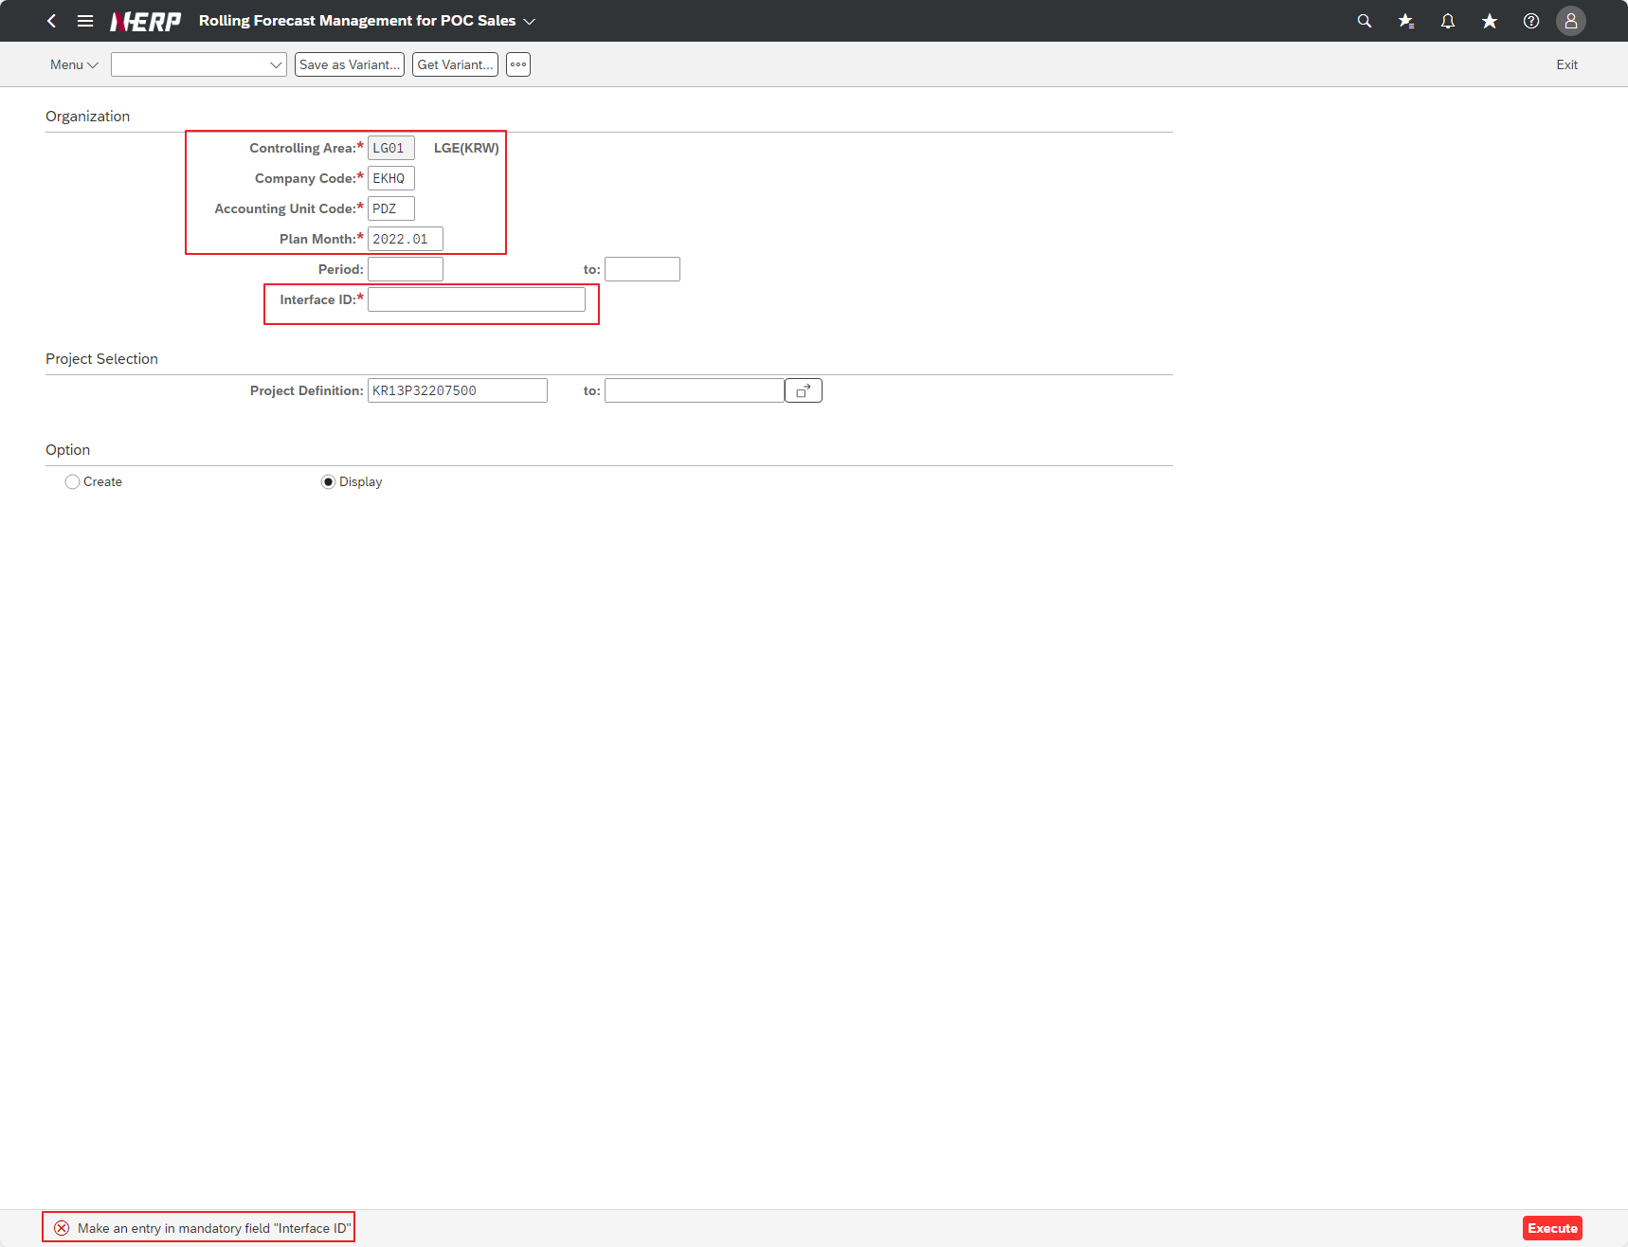
※ 테스트 환경 : N-ERP 품질(S4D) 환경 Client 210(WEBGUI) - Chrome

■ T-Code : ZCPSR0049 Rolling Forecast Management for POC Sales-Create & Display
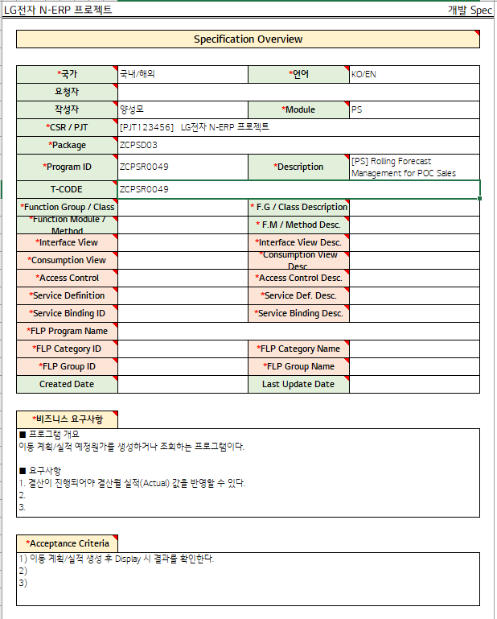

3자 테스트 전
3자 테스트 후

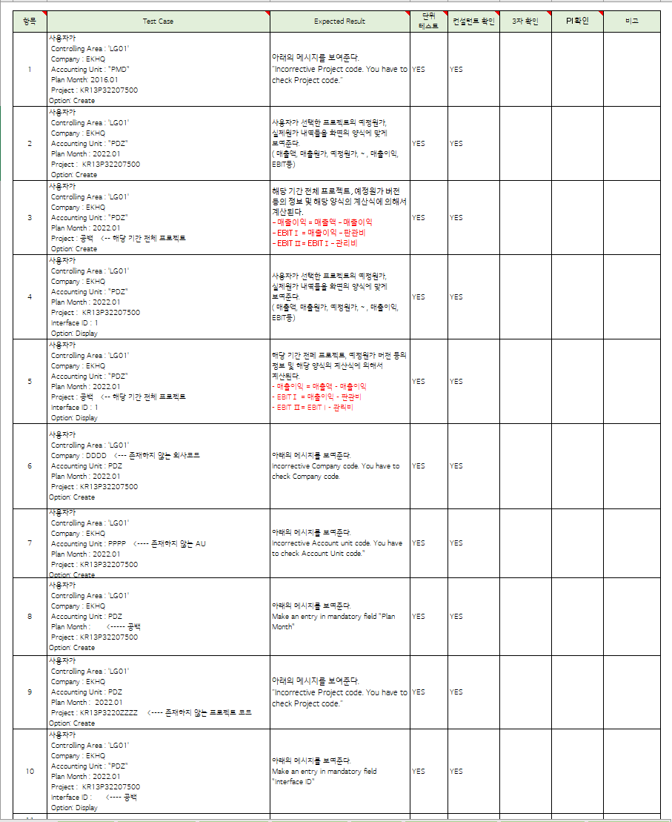
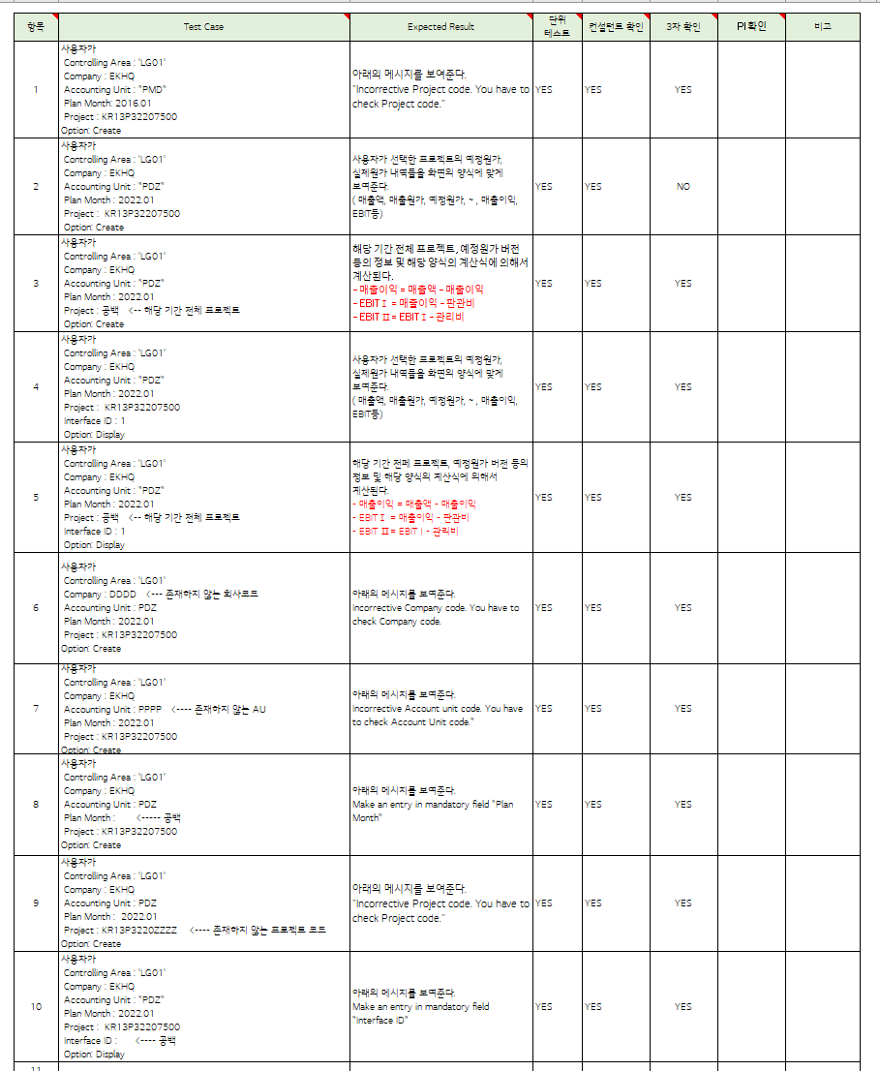

테스트 목록
항목 | Test Case | Expected Result | 단위 테스트 | 컨설턴트 확인 | 3자 확인 | PI 확인 | 비고
1 | "User Controlling Area: ‘LG01’ Company: EKHQ Accounting Unit: ""PMD"" Plan Month: 2016.01 Project: KR13P32207500 Option: Create" | "The message below is displayed. ""Incorrective Project code. You have to check Project code.""" | Pass | Pass | YES
2 | "User Controlling Area: ‘LG01’ Company: EKHQ Accounting Unit: ""PDZ"" Plan Month: 2022.01 Project: KR13P32207500 Option: Create" | “The projected cost and actual cost details of the project selected by the user are displayed in the form on the screen. (Sales, cost of sales, projected cost, ~ , sales profit, EBIT, etc.) | Pass | Pass | No
3 | "User Controlling Area: ‘LG01’ Company: EKHQ Accounting Unit: ""PDZ"" Plan Month: 2022.01 Project: Blank <-- Entire project for the relevant period Option: Create" | “It is calculated based on information such as the entire project for the relevant period, estimated cost version, etc., and the calculation formula in the relevant form. - Sales profit = Sales amount - Sales profit - EBITⅠ = Sales profit - SG&A expenses - EBIT Ⅱ= EBIT Ⅰ- Management fee " | Pass | Pass | YES
4 | "User Controlling Area: ‘LG01’ Company: EKHQ Accounting Unit: ""PDZ"" Plan Month: 2022.01 Project: KR13P32207500 Interface ID: 1 Option: Display" | “The projected cost and actual cost details of the project selected by the user are displayed in the form on the screen. (Sales, cost of sales, projected cost, ~ , sales profit, EBIT, etc.) | Pass | Pass | YES
5 | "User Controlling Area: ‘LG01’ Company: EKHQ Accounting Unit: ""PDZ"" Plan Month: 2022.01 Project: Blank <-- Entire project for the relevant period Interface ID: 1 Option: Display" | "It is calculated based on information such as the entire project for the relevant period, estimated cost version, etc., and the calculation formula in the corresponding form. - Sales profit = Sales amount - Sales profit - EBITⅠ = Sales profit - SG&A expenses - EBIT Ⅱ= EBIT Ⅰ- Management fee " | Pass | Pass | YES
6 | "User Controlling Area: ‘LG01’ Company: DDDD <--- Company code that does not exist Accounting Unit: PDZ Plan Month: 2022.01 Project: KR13P32207500 Option: Create" | "The message below is displayed. Incorrect Company code. You have to check Company code." | Pass | Pass | YES
7 | "User Controlling Area: ‘LG01’ Company: EKHQ Accounting Unit: PPPP <---- AU does not exist Plan Month: 2022.01 Project: KR13P32207500 Option: Create" | "The message below is displayed. Incorrect Account unit code. You have to check Account Unit code.""" | Pass | Pass | YES
8 | "User Controlling Area: ‘LG01’ Company: EKHQ Accounting Unit: PDZ Plan Month: <----- blank Project: KR13P32207500 Option: Create" | "The message below is displayed. Make an entry in mandatory field ""Plan Month""" | Pass | Pass | YES
9 | "User Controlling Area: ‘LG01’ Company: EKHQ Accounting Unit: PDZ Plan Month: 2022.01 Project: KR13P3220ZZZZ <---- Project code does not exist Option: Create" | "The message below is displayed. ""Incorrective Project code. You have to check Project code.""" | Pass | Pass | YES
10 | "User Controlling Area: ‘LG01’ Company: EKHQ Accounting Unit: ""PDZ"" Plan Month: 2022.01 Project: KR13P32207500 Interface ID: <---- blank Option: Display" | "The message below is displayed. Make an entry in mandatory field ""Interface ID""" | Pass | Pass | YES
Case 1 : 주요점검항목 Sheet 내용 확인하였는가? | User Controlling Area: ‘LG01’ Company: EKHQ Accounting Unit: ""PMD"" Plan Month: 2016.01 Project: KR13P32207500 Option: Create

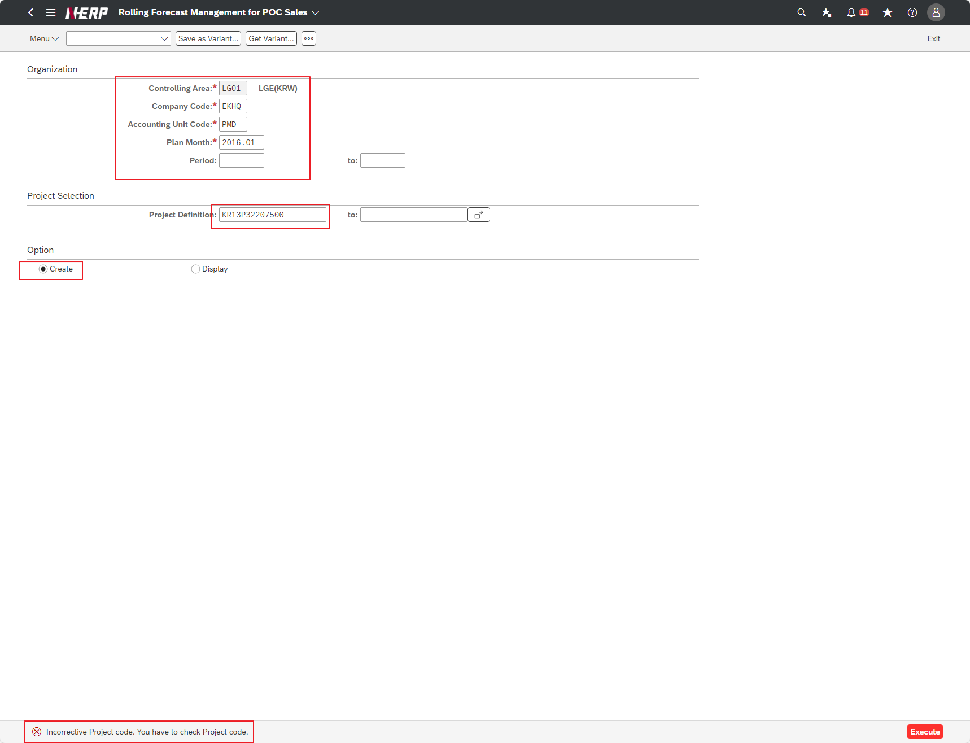

Case 2: | User Controlling Area: ‘LG01’ Company: EKHQ Accounting Unit: ""PDZ"" Plan Month: 2022.01 Project: KR13P32207500 Option: Create" | FAIL

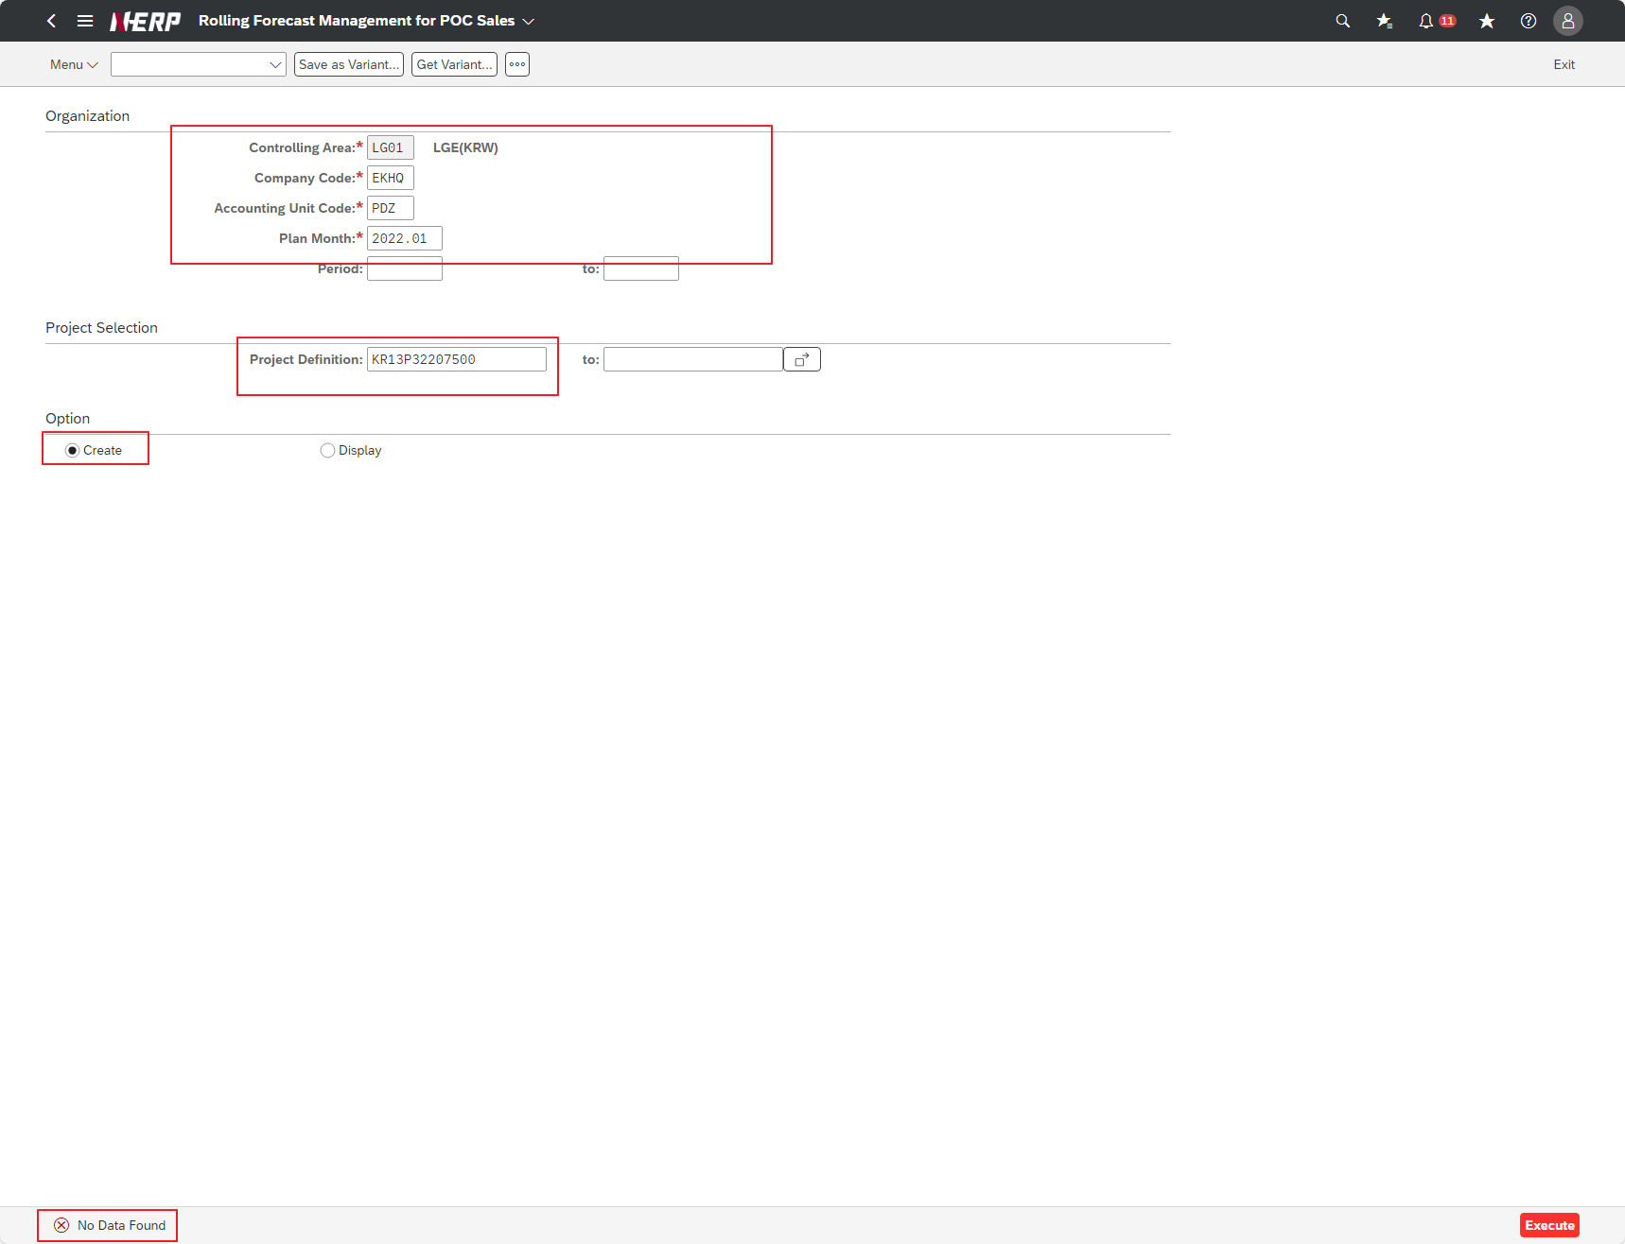

Case 3: | “Is the Fiscal Year field required to be checked?”

Case 3: | User Controlling Area: ‘LG01’ Company: EKHQ Accounting Unit: ""PDZ"" Plan Month: 2022.01 Project: Blank <-- Entire project for the relevant period Option: Create"

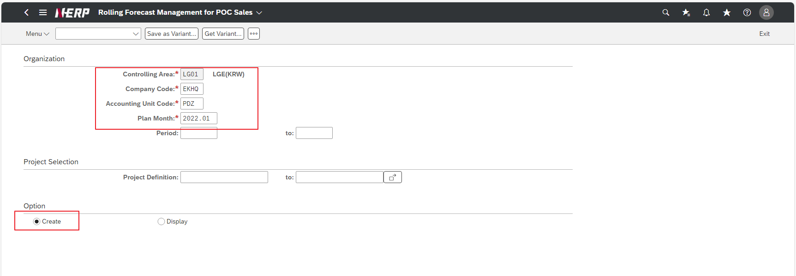

Case 4: | User Controlling Area: ‘LG01’ Company: EKHQ Accounting Unit: ""PDZ"" Plan Month: 2022.01 Project: KR13P32207500 Interface ID: 1 Option: Display"

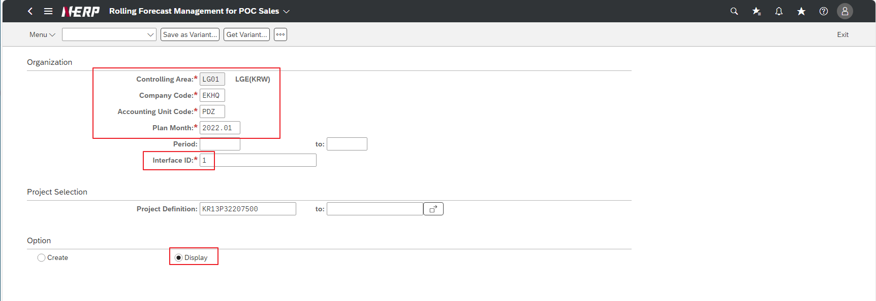

Case 5: | User Controlling Area: ‘LG01’ Company: EKHQ Accounting Unit: ""PDZ"" Plan Month: 2022.01 Project: Blank <-- Entire project for the relevant period Interface ID: 1 Option: Display"
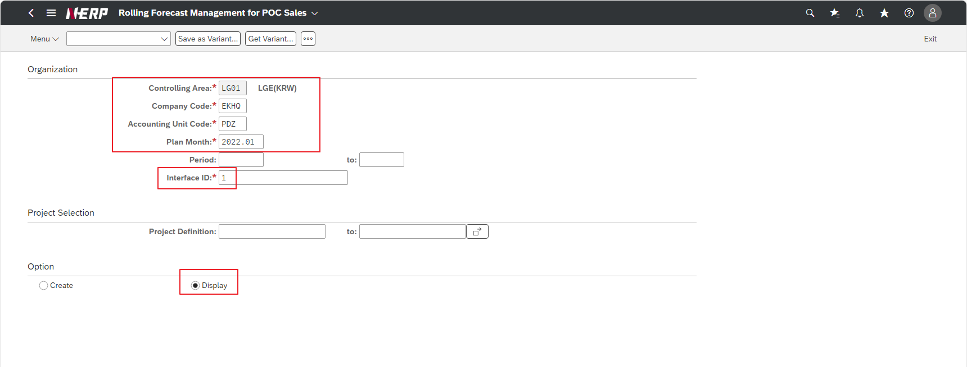

Case 6: | User Controlling Area: ‘LG01’ Company: DDDD <--- Company code that does not exist Accounting Unit: PDZ Plan Month: 2022.01 Project: KR13P32207500 Option: Create"

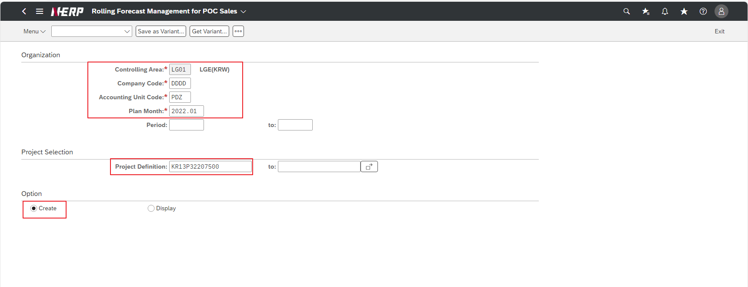

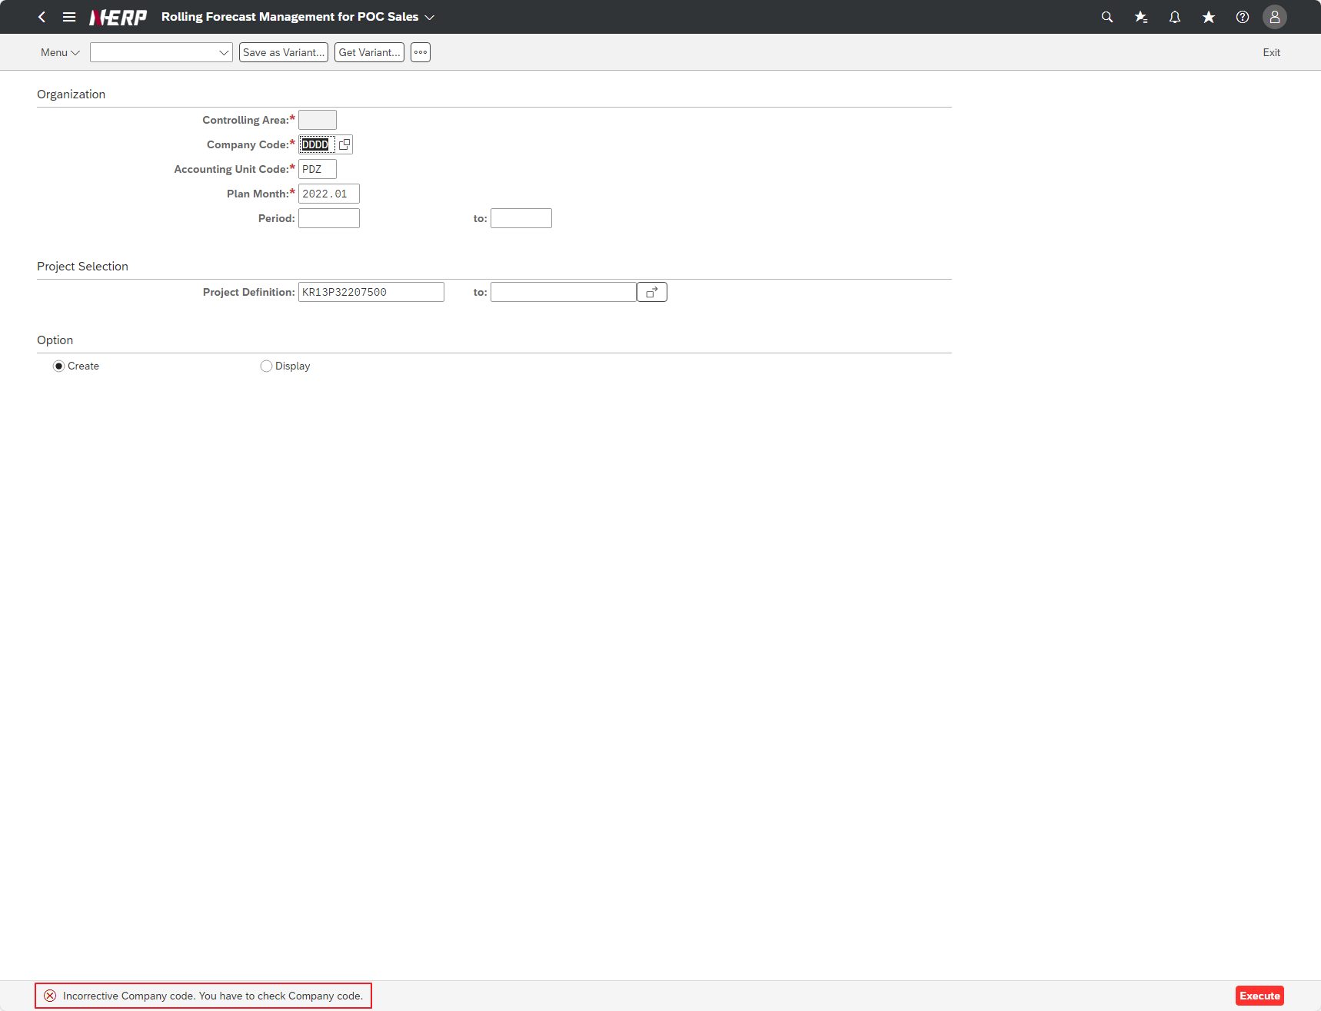

Case 7 | User Controlling Area: ‘LG01’ Company: EKHQ Accounting Unit: PPPP <---- AU does not exist Plan Month: 2022.01 Project: KR13P32207500 Option: Create"
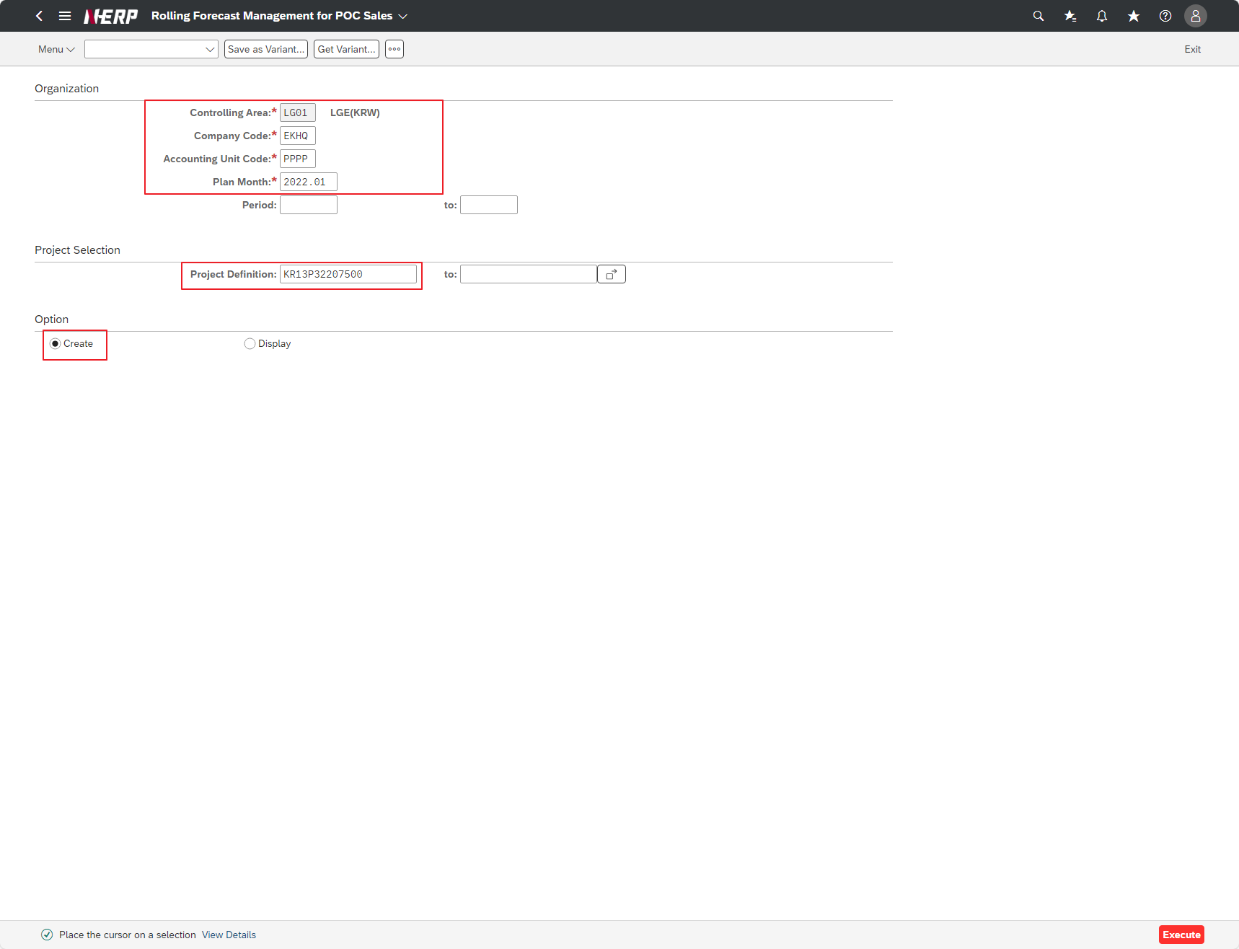

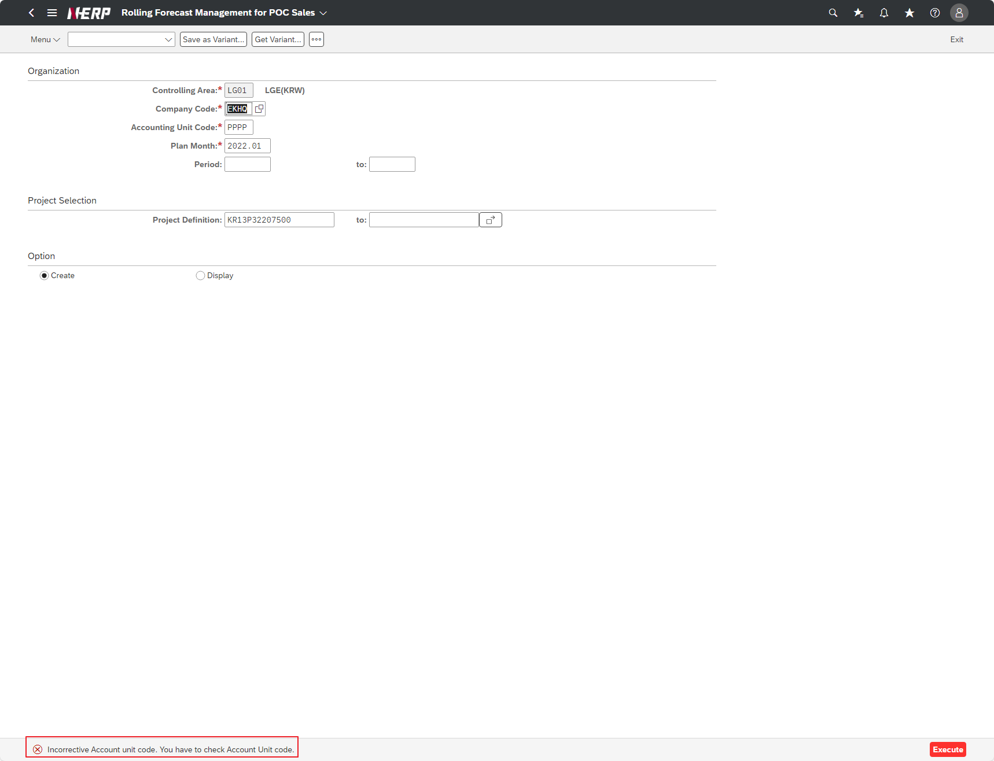

Case 8: | "User Controlling Area: ‘LG01’ Company: EKHQ Accounting Unit: PDZ Plan Month: <----- blank Project: KR13P32207500 Option: Create"

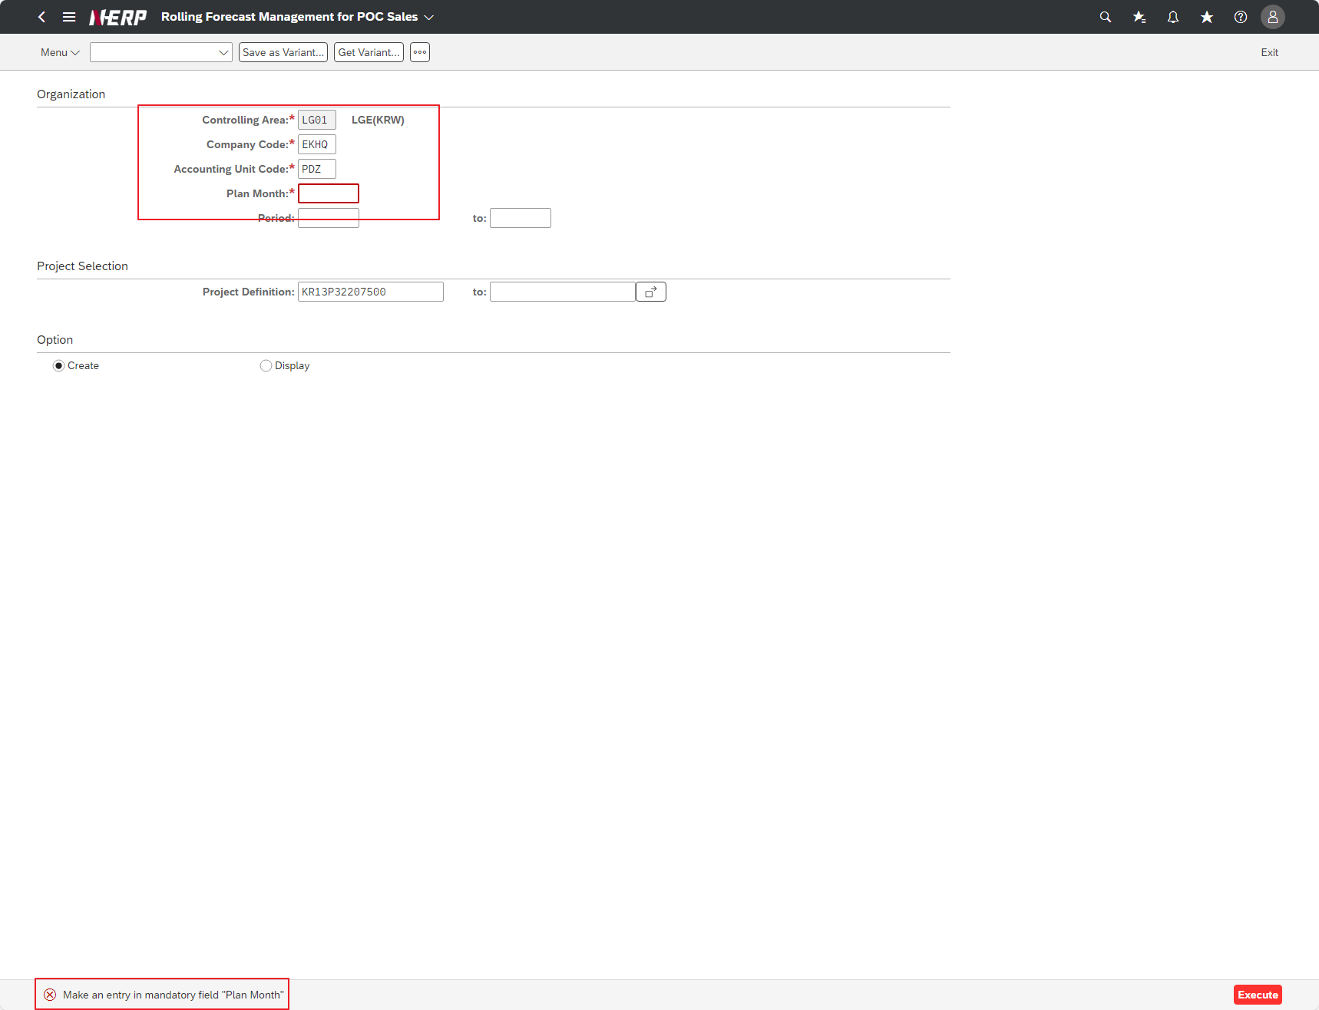

Case 9: | "User Controlling Area: ‘LG01’ Company: EKHQ Accounting Unit: PDZ Plan Month: 2022.01 Project: KR13P3220ZZZZ <---- Project code does not exist Option: Create"
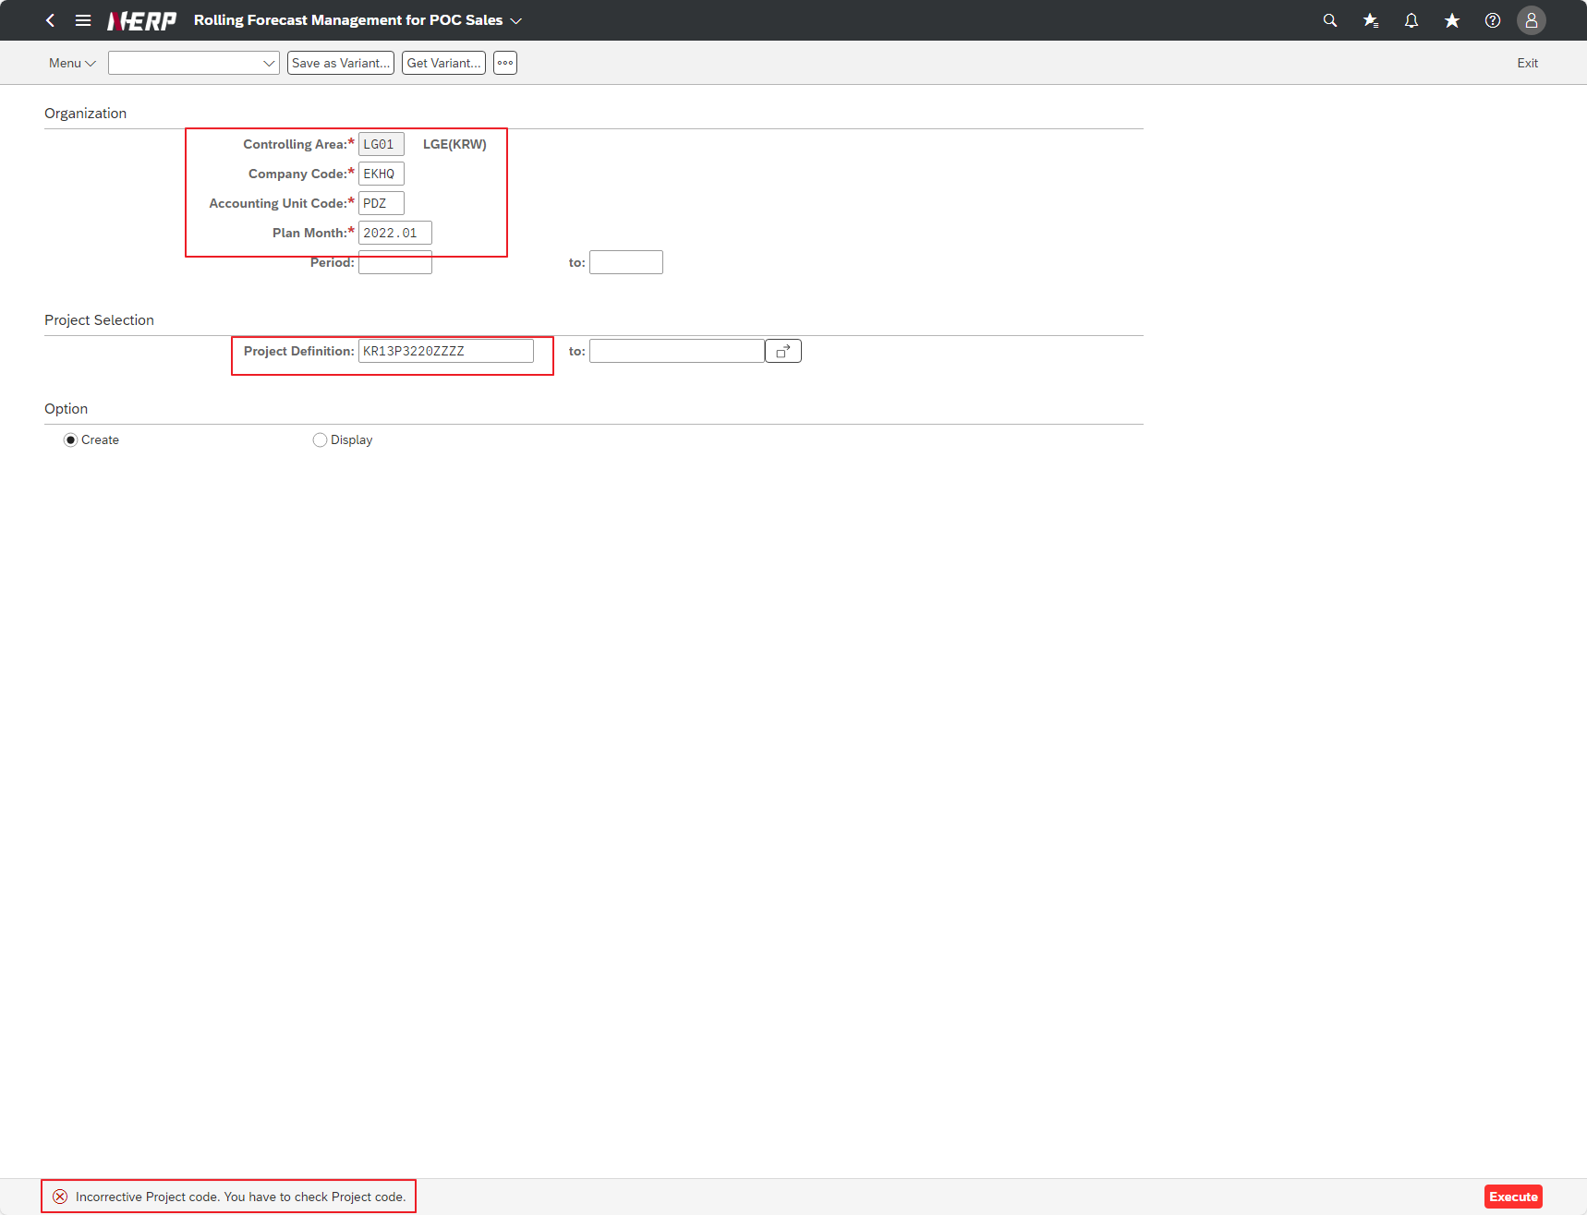

Case 10: | "User Controlling Area: ‘LG01’ Company: EKHQ Accounting Unit: ""PDZ"" Plan Month: 2022.01 Project: KR13P32207500 Interface ID: <---- blank Option: Display"

